Canal_Uniminuto
 |  | CORPORACION UNIVERSITARIA MINUTO DE DIOS
 |  | FACULTAD DE INGENIERIA - PROGRAMA DE INGENIERIA CIVIL
 |  | SEDE GIRARDOT
 |  | LABORATORIO DE HIDRAULICA DE CANALES
 |  | GEOMETRIA DEL CANAL
 |  | Nov-21

TRABAJO DE GRADO: "ADECUACIÓN DE LA ESTRUCTURA DEL CANAL DE LABORATORIO DE HIDRAULICA DE LA UNIVERSIDAD MINUTO DE DIOS SEDE GIRARDOT PARA EXPERIMENTOS HIDRAULICOS"
Estudiantes Autores: MARÍA ALEJANDRA MÉNDEZ GARCÍA, JORGE EDUARDO RIVAS ESCOBAR Y MIGUEL IVAN RODRIGUEZ GALLEGO
Docente Asesora: LINA KATHERYN PARRA RODRÍGUEZ

GEOMETRIA DEL CANAL

De acuerdo con el levantamiento realizado a la estructura del canal, se obtienen la siguientes dimensiones, y fueron plasmadas en el modelo 2D y 3D realizado en AutoCAD


 | Largo del Canal | L | 5.0 | m
 | Altura del Canal | H | 0.35 | m
 | Ancho del Canal | a | 0.38 | m

Un canal hidráulico puede tener diferentes formas geometricas: circulares, trapezoidales, rectangulares, entre otras. Sin embargo, la estructural del canal existente en el laboratorio de hidraulica es un canal artificial de geometría rectangular.

Teniendo en cuenta lo anterior, las ecuaciones aplicadas a la geometria del canal rectangular se relacionan a continuación:

 |  |  |  | Profundidad hidraulica | y
 |  |  |  | Ancho superficial | b
 |  |  |  | Espejo de agua | T
 |  |  |  | Area del canal | A
 |  |  |  | Perimetro mojado | Pm
 |  |  |  | Radio Hidraulico | Rh
 |  |  |  | Factor de sección | Z

$$A=b∗y$$
 | Área
$$Pm=b+2∗y$$
 | Perimetro mojado
Rh$=\frac{b∗y}{b + 2∗y}$
 | Radio Hidraulico

Z$={b∗y}^{1,5}$
 | Factor de Sección

El primer criterio a tomar en cuenta para el diseño de un canal rectangular según Ven Te Chow, es que el borde libre (BL), varia de un 30 % arriba de la altura total del canal

 | Altura del Canal | H | 0.35 | m
 | Borde Libre | BL | 0.105 | m
 | Profundidad hidraulica | y | 0.245 | m
 | Ancho superficial | b | 0.38 | m

 | Área del canal | A | 0.0931 | m
 | Perimetro mojado | Pm | 0.87 | m
 | Radio Hidraulico | Rh | 0.10701149425 | m
 | Factor de sección | Z | 0.04608214893 | m

Para determinar el caudal que transportaría el caudal se emplea la ecuación de manning.
$$V= \frac{R^{2/3}s^{1/2}}{n}$$
$$Q=\frac{A∗R^{2/3}s^{1/2}}{n}$$
$$Q=V∗A$$

Donde:
 | R es el radio hidraulico (m)
 | S es la pendiente del canal (m/m)
 | n es el coeficiente de rugosidad, n= 0,010 (vidrio)
 | Q es el caudal (m3/s)
 | A es el área transversal del canal, m2
 | V es la velocidad del flujo en el canal, m/s

Dado a que el canal, presenta un mecanismo que permite la variación de la inclinación, la pendiente del canal será variable, y estará determinada de acuerdo con el ángulo de operación del canal (Ɵ)

El ángulo de operación del canal (Ɵ), se emplea para calcular la diferencia de altura (h) y de esta manera determinar la pendiente del canal.
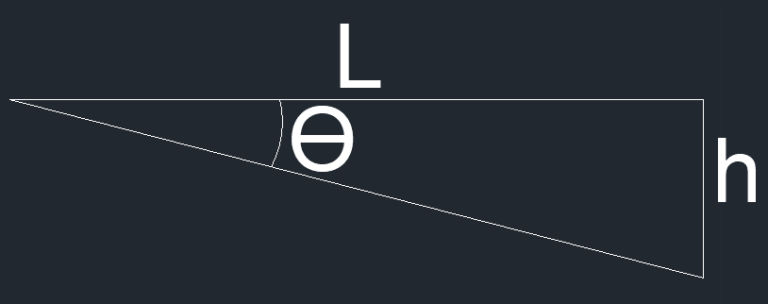
$$\tan{θ= \frac{h}{L}}$$

$h=\tan{θ ∗L}$
$$s{= \frac{h}{L}}$$

El ángulo de operación se detemina midiendolo manualmente con un transportador o goniómetro.

Suponiendo que el
 | Ángulo de operación | Ɵ | 1 | grado
 | Largo del canal | L | 5 | m
 | Diferencia de altura | h | 0.087275324641 | m
 | Pendiente del canal | s | 0.017455064928 | m/m

El valor del águlo se debe modificar y de esta manera se cálcula el caudal, dependiendo de los valores obtenidos durante la realización del ensayo de laboratorio.

De acuerdo con lo anterior tenemos

 | Área del canal | A | 0.0931 | m
 | Radio Hidraulico | Rh | 0.10701149425 | m
 | Coef rugosidad | n | 0.01

 | Velocidad del flujo | V | 2.9779290971 | m/s
 | Caudal | Q | 0.27724519894 | m3/s

Si se desea determinar el caudal máximo, este se cálcularia a partir de la pendiente máxima (inclinación máxima) de la estructura del canal. Tomando o midiendo el valor del ángulo de operación máximo y remplazandolo en el valor de Ɵ

Si se desea determinar el caudal minimo, este se cálcularia a partir de la pendiente minimo (inclinación minimo) de la estructura del canal. Tomando o midiendo el valor del ángulo de operación minimo y remplazandolo en el valor de Ɵ

